Лист1
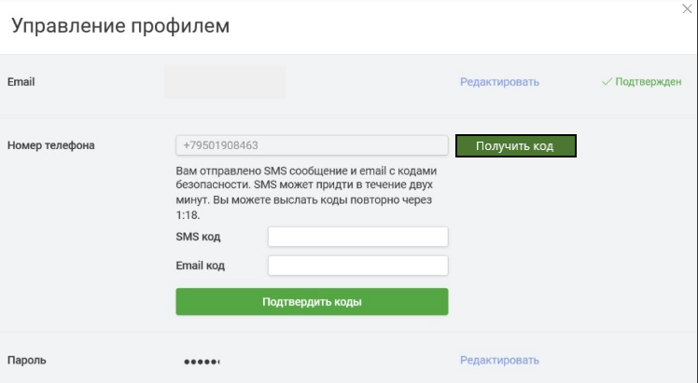
Identefier | Steps | Expected result
tc1 | 1. Ввести новый номер телефона согласно формата на странице поле "Номер телефона" 2. нажать кнопку "Получить код" для подтверждения авторизации на новый номер телефона. 3. Получить код авторизации на новый номер телефона. 4. Ввести код из СМС в поле "СМС код". 5. Нажать кнопку "Подтвердить коды" | 1. Вводится номер телефона в поле 2. Кнопка "Получить код" активная и нажимается. 3На новый номер телефона придет код для авторизации в профиле. 4. В поле "СМС код" внесен код из олученного СМС на новый номер телефона. 5. Кнопка "Подтвердить коды" работает.

Title
Ввод нового номера телефона для получения кода авторизации

Precondition
Пользователь находится во вкладке "Управление профилем" в поле "Номер телефона"
 | Requirements | Module
 | получать код авторизации при изменении номера телефона | управление профилем

Status
none

